Pseudo code
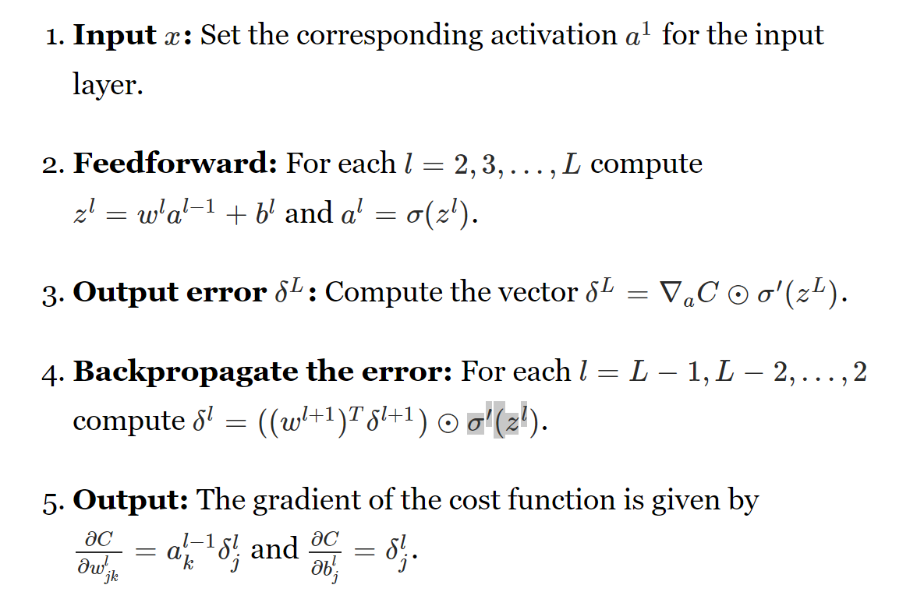

iter 1
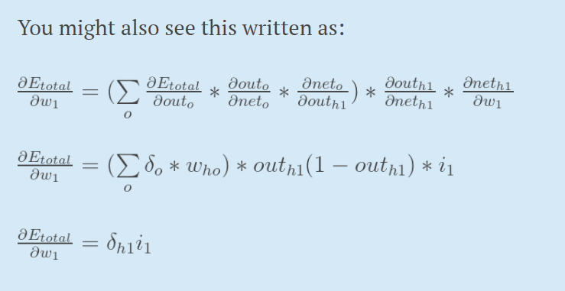
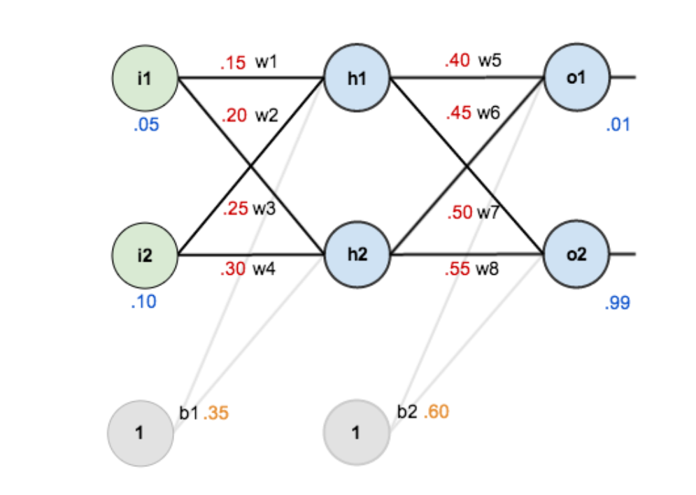
initialization
 | Initial conditions |  |  | learning rate
 | i1 | 0.05 |  | 0.5
 | i2 | 0.1
 | w1 | 0.15
 | w2 | 0.2
 | w3 | 0.25
 | w4 | 0.3
 | w5 | 0.4
 | w6 | 0.45
 | w7 | 0.5
 | w8 | 0.55
 | b1 | 0.35
 | b2 | 0.6

 | net(h1) | 0.3775 |  | net(o1) | 1.1059059671
 | net(h2) | 0.3925 |  | net(o2) | 1.2249214041
 | out(h1) | 0.59326999211 |  | out(o1) | 0.75136506955 | target1 | 0.01
 | out(h2) | 0.59688437826 |  | out(o2) | 0.77292846532 | target2 | 0.99

 | E(o1) | 0.27481108318
 | E(o2) | 0.023560025584
 | Etotal | 0.29837110876

output layer

 | dEtotal/dw5 | 0.082167040564 | w5 | 0.35891647972
 | dEtotal/dw6 | 0.082667627848 | w6 | 0.40866618608
 | dEtotal/dw7 | -0.022602540477 | w7 | 0.51130127024
 | dEtotal/dw8 | -0.022740242216 | w8 | 0.56137012111

hidden layer
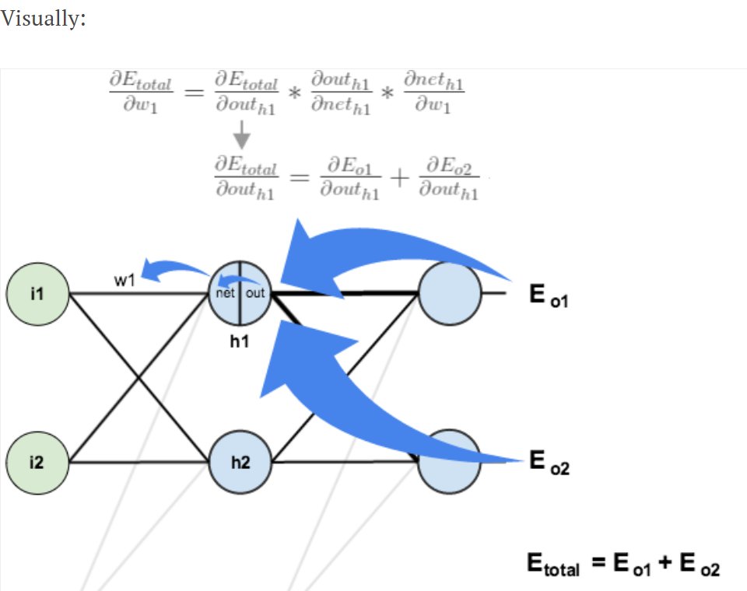
 | dEtotal/dw1 | 0.00043856773447 | w1 | 0.14978071613
 | dEtotal/dw2 | 0.00087713546895 | w2 | 0.19956143227
 | dEtotal/dw3 | 0.00049771273526 | w3 | 0.24975114363
 | dEtotal/dw4 | 0.00099542547052 | w4 | 0.29950228726

